메모
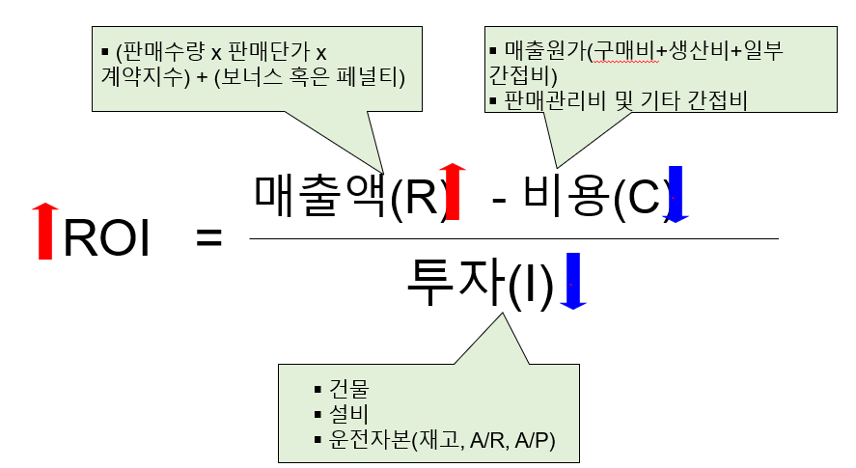
변경가능한 파라미터 총 5개
: 서비스수준, 유통기한, 주문 마감시간, 거래단위, 주문관리

의문사항
거래단위에서 파레트랑 파레츠 층(단)의 차이가 뭔지 모르겠음
보고서에서 서비스수준(개수)(라인품목)(주문)의 사전적의미는 알겠는데 실제 제공한 서비스수준이 셋 중 뭐에 해당하는지 모르겠음

의견1
주문관리 | 고객별 우선순위 (LAND>F&G>Dominic)
이유 | 높은 폐기율을 보인다 = 재고가 남아 돈다 = 그 제품이 필요한 다른 고객에게 서비스를 제공할 수 있다
 | ∴ '고객별 우선순위' 규칙으로 설정하는게 좋을 것 같다. (합의-제공 서비스수준 차이가 큰 고객사일수록 우선순위가 높게 배치)

파라미터 설명과 관계
서비스수준 | 이행되는 서비스수준에 따라 계약지수가 바뀜
유통기한 | 총 유통기한 중 고객이 확보하기원하는 비율
 | 높을수록 계약지수↑, but TFC사측에선 손해
 | 완제품이 만료될 확률과 유통기한(%)은 비례함
 | 유통기한, 서비스수준 두마리 토끼 잡는 법: 짧은 생산간격&확정구간을 갖는 것뿐!
주문마감시간 | : 늦을수록 계약지수↑, but 완제품창고가 제시간에 모든 주문라인을 처리할수없게됨 → 낮은 서비스수준 제공
거래단위 | : 고객이 주문라인을 작성할때 사용하는 주문단위(outer box/pallet)
 | 주문 단위가 Outer box인 경우 → 최소 주문 수량: 외부 상자의 전체 내용물
 | 주문 단위가 Pallet인 경우 → 항상 완제품을 파레트 단위로 주문해야 함
 | 고객들은 소량 주문을 원하지만, 회사 입장에서 이는 손해 (완제품 창고에 추가적인 노동력 발생)
 | 파레트 전체보다 특정 외부 박스의 규모로 취합하는 게 더 오래 걸린다.
주문관리 | : 수요가 많아 재고가 부족할 경우에 적용할규칙 결정(ex. 등비율/FCFS/고객우선순위)

제품
제품 | 회 차 | 주당 수요(개수) | 주당 수요(금액) | 판매단가 | 제품당 마진 | 제품별 고객별 총이익 | 서비스수준(개수) | 서비스수준(라인품목) | 즉시가용성 (OSA) | 주당 주문 라인품목 | 진부화 (%) | 주 당 진부화(값) | 재고 (weeks) | 재고 금액 | 경제적 재고 (주) | 예측 오차(MAPE) | 치우침 | 이전 회 차 생산 배치 | 최초 가동 생산성 손실(금액) | 생산계획 준수율(%) | 할당된 공헌도 | 탄소 발자국 | 불량(금액)
푸레시 오렌지 1 리터 | 0 | 67394 | 27665 | 0.410 | 0.179 | 12034 | 93.4% | 92.1% | 87.2% | 3.4 | 8.4% | 1319 | 3.2 | 49522.5 | 8 | 49.0% | 0.0% | 13 | 934 | 82.9% | 668 | 1.04 | 646
푸레시 오렌지/C-파워 1 리터 | 0 | 11361 | 5700 | 0.502 | 0.243 | 2760 | 83.8% | 80.3% | 81.5% | 1.7 | 7.1% | 210 | 2.5 | 7466.0 | 7 | 60.6% | 0.3% | 13 | 1043 | 69.8% | 900 | 1.20 | 1021
푸레시 오렌지/망고 1 리터 | 0 | 42162 | 18460 | 0.438 | 0.171 | 7213 | 97.4% | 97.0% | 97.5% | 3.4 | 8.8% | 993 | 3.3 | 37556.4 | 8 | 50.9% | 0.1% | 13 | 1075 | 82.9% | 638 | 1.07 | 1424
푸레시 오렌지 PET | 0 | 118084 | 25048 | 0.212 | 0.088 | 10391 | 98.0% | 97.6% | 95.3% | 3.6 | 8.2% | 1201 | 3.4 | 49504.8 | 8 | 47.1% | 0.0% | 13 | 1663 | 83.3% | 496 | 1.50 | 1056
푸레시 오렌지/C-파워 PET | 0 | 17741 | 5472 | 0.308 | 0.168 | 2989 | 83.6% | 80.6% | 82.9% | 2.7 | 5.5% | 137 | 2.3 | 5760.9 | 7 | 58.4% | -0.2% | 13 | 1876 | 70.1% | 1401 | 1.83 | 1829
푸레시 오렌지/망고 PET | 0 | 51040 | 12303 | 0.241 | 0.104 | 5297 | 97.1% | 96.1% | 98.7% | 3.0 | 8.0% | 561 | 3.2 | 22538.7 | 7 | 51.7% | -0.1% | 13 | 1843 | 83.3% | 667 | 1.59 | 2336
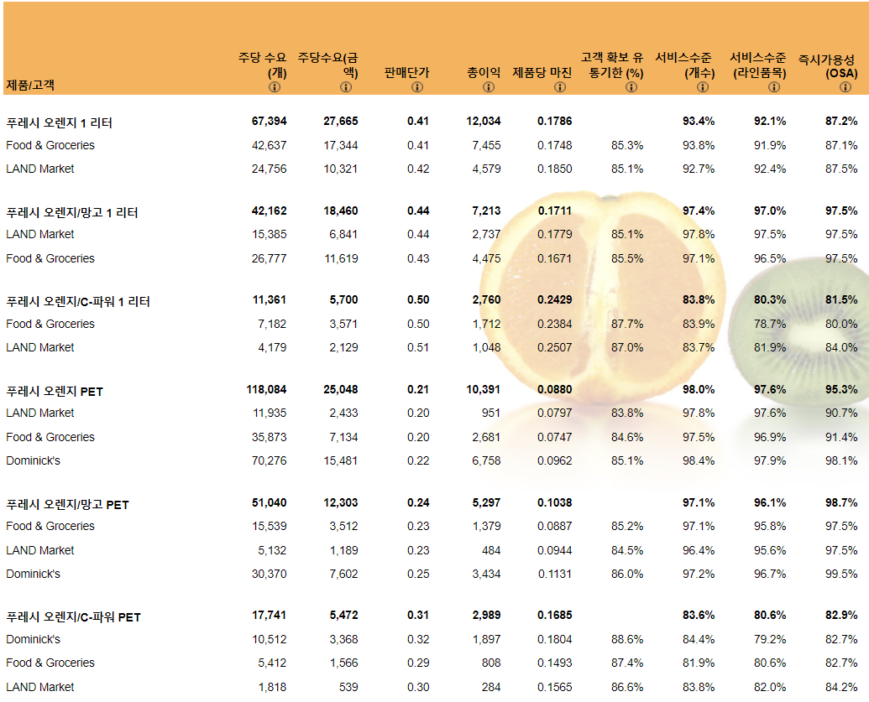
문제상황1) | 일부 제품 진부화
문제 상황 | 완제품 오망 1L & 오 1L & 오 PET가 높은 폐기율을 보임
초래 결과 | 폐기물에 대한 제조비용 손실 발생하게 됨
해결방안 | ① 완제품 창고 재고수준 줄이기
 | ② 고객확보 유통기한 줄이기
→ 재고수준과 관련있는 부서와 협의할 것
→ 전반적으로 고객확보 유통기한이 합의한 것보다 월등히 높으므로 줄여야함 (오른쪽 그림 참고)
문제상황2) | 출하 주문 라인품목의 서비스수준
문제 상황 | F&G, LAND사에 합의한 것보다 낮은 서비스수준을 제공함
초래 결과 | 큰 페널티 발생, 매출 감소할 것
해결방안 | ① 생산량을 늘려 기존 합의 서비스수준에 맞춘다
 | ② 회사 수준에 맞는 서비스 수준으로 낮춰 계약하기 (높게 합의하고 달성하지 못해 벌금을 내는 것보다, 낮게 합의하고 달성해 보너스를 받는게 이득이므로)
→ 실제로 0회차때 벌금 -168,115나 나옴 (고객사 규모와 서비스수준 합의-제공 차에 따라 다르겠지?)
→ 서비스수준과 이해관계가 있는 부서와 협의할 것

